DÒNG PHÂN NỞ-BÓN GỐC
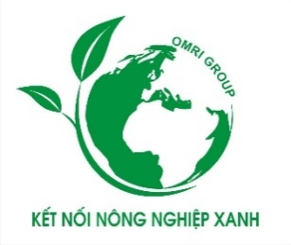
 | CÔNG TY CỔ PHẦN NÔNG NGHIỆP CÔNG NGHỆ CAO OMRI GROUP
 | Trụ sở: 2E/1, Đường 970 -KP4, Phường Long Trường - TP.HCM
 | Nhà Máy : Lô B220A,KCN Thái Hòa,Xã Đức Lập ,Tỉnh Tây Ninh, Việt Nam
 | Wedsite: https://omrigroup.vn/- hotline: 0916.616.855

 | BẢNG BÁO GIÁ
 | Kính gửi: QUÝ KHÁCH HÀNG FRAM
Công ty Cổ phần Nông Nghiệp Công Nghệ Cao OMRI GROUP xin chân thành cảm ơn quý khách đã quan tâm, tin dùng các sản phẩm và dịch vụ của Công Ty chúng tôi trong thời gian qua.
Do tình hình thị trường nhiều biến động, để đảm bảo cho các sản phẩm và dịch vụ tốt nhất, nay Công Ty chúng tôi xin gửi bảng báo giá mới áp dụng từ ngày 01/04/2026 các sản phẩm cụ thể như sau:

STT | TÊN HÀNG HÓA | QUY CÁCH | ĐVT | GIÁ TẠI KHO FARM

1 | PHÂN BÓN HỮU CƠ OMRI 70 OM CAO CẤP ( Sản phẩm có NPK , humic,amino,fulvic + TE ) | Bao 25 kg | Tấn | 9,200,000
2 | PHÂN BÓN HỮU CƠ OMRI 70 OM ( sản phẩm có NPK,Humic,Amino,Fulvic và các dinh dưỡng tiêu chuẩn ) | Bao 25 kg | Tấn | 8,700,000
3 | PHÂN BÓN HỮU CƠ OMRI 60 OM ( Sản phẩm có NPK,Humic,Amino,Fulvic ...) | Bao 25 kg | Tấn | 7,300,000
4 | PHÂN BÓN HỮU CƠ HC GARDEN ORGANIC( BAO 25 Kg) ( Sản phẩm chứa NPK 12-0-1, 30 OM, amino ,fulvic ...) | Bao 25 kg | Tấn | 13,500,000
5 | PHÂN BÓN HỮU CƠ HC GARDEN ORGANIC( BAO 10 Kg) ( Sản phẩm chứa NPK 12-0-1, 30 OM, amino ,fulvic ...) | Túi 10 kg | Tấn | 15,000,000
6 | TRUNG VI LƯỢNG - OMRI - BAO BẠC 20 Kg ( Sản phẩm có 20 OM + TE ) - giúp bộ rễ khỏe, giải độc đất,cây ,cân bằng PH,điều tiết lượng nước. Giúp cứng cây xanh lá chống chịu thời tiết bất lợi,tăng tuổi thọ cho cây - | Bao 20 kg | Tấn | 20,500,000
7 | HUCMIC OMRI CAO CẤP ( DẠNG BỘT ,VẢY - TÚI 1 KG ) | Túi 1 kg | kg | 90,000
8 | HUMIC CACBON ( DẠNG BỘT- TÚI 1KG ) | Túi 1 kg | kg | 50,000
9 | HUMIC CACBON( DẠNG BỘT- TÚI 5 KG) ) | Túi 5 kg | kg | 240,000
10 | TRICHODEMA ( DẠNG BỘT - TÚI 1 KG ) | Túi 1 kg | kg | 40,000
11 | TRICHODEMA ( DẠNG LỎNG - CAN 5 LÍT ) | Can 5 lít | Lít | 220,000
Công ty Omri Group chân thành biết ơn sự hợp tác của Quý khách hàng.
Trân trọng báo giá!
 |  | Ngày 01 Tháng 04 Năm 2026
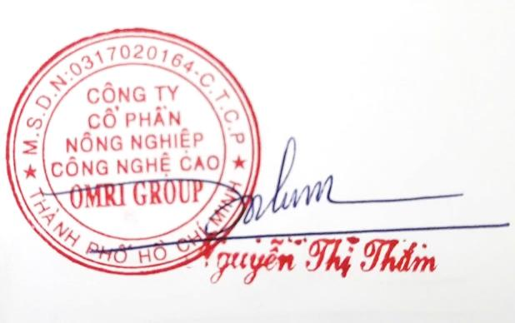
 |  | ( GIÁM ĐỐC)

DÒNG PHÂN NƯỚC
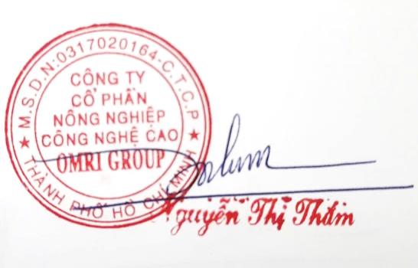
CỔNG TY CỔ PHẦN NÔNG NGHIỆP CÔNG NGHỆ CAO OMRI GROUP
 |  | Trụ sở: 2E/1 Đường 970 - KP 4 - Phường Long Trường - TP.HCM
 |  | Nhà Máy : Lô B220A,KCN Thái Hòa,Xã Đức Lập ,Tỉnh Long An
 |  | Wedsite: https://omrigroup.vn/- hotline: 0916.616.855 - 0918.383.222

 |  | BẢNG BÁO GIÁ
 | Kính gửi: QUÝ KHÁCH HÀNG FRAM
Công ty Cổ phần Nông Nghiệp Công Nghệ Cao OMRI GROUP xin chân thành cảm ơn quý khách đã quan tâm, tin dùng các sản phẩm và dịch vụ của Công Ty chúng tôi trong thời gian qua.
Do tình hình thị trường nhiều biến động, để đảm bảo cho các sản phẩm và dịch vụ tốt nhất, nay Công Ty chúng tôi xin gửi bảng báo giá mới áp dụng từ ngày 01/04/2026 các sản phẩm cụ thể như sau:

STT | TÊN HÀNG HÓA | CÂY TRỒNG | THỂ TÍCH | LOẠI | QUY CÁCH | ĐƠN GIÁ | GIÁ THÙNG | GHI CHÚ
1 | Kali Bo Omri | Lúa | 1L | Chai | 20 | 90,000 | 1,800,000
2 | Ra rễ nở bụi | Lúa | 1L | Chai | 20 | 93,000 | 1,860,000
3 | Rước đồng trổ thoát | Lúa | 1L | Chai | 20 | 97,000 | 1,940,000
4 | Canxi Bo | TH | 500ml | Chai | 40 | 65,000 | 2,600,000
5 | Canxi Bo | TH | 1L | Chai | 20 | 120,000 | 2,400,000
6 | Đạm cá | TH | 1L | Chai | 20 | 75,000 | 1,500,000 | Giá Net
7 | Đạm cá | TH | 5L | Can | 4 | 350,000 | 1,400,000 | Giá Net
8 | Amino 40 | TH | 1L | Chai | 20 | 117,000 | 2,340,000
9 | Siêu vọt đọt | TH | 500ml | Chai | 40 | 60,000 | 2,400,000
10 | Roots 10 | TH | 5L | Chai | 4 | 390,000 | 1,560,000
11 | Roots Omri 20kg | TH | 20kg | Xô | 1 | 1,190,000 | 1,190,000
12 | Lớn trái Omri | TH | 20kg | Xô | 1 | 1,365,000 | 1,365,000
13 | Lân đỏ | TH | 5L | Can | 4 | 442,000 | 1,768,000
14 | Siêu Bo | TH | 500ml | Chai | 40 | 75,000 | 3,000,000
15 | Mg - Zn | TH | 1L | Chai | 20 | 93,000 | 1,860,000

 |  |  |  |  |  | Ngày 01 Tháng 04 Năm 2026
 |  |  |  |  |  | ( GIÁM ĐỐC)

CHÍNH SÁCH CHO FRAM
CỔNG TY CỔ PHẦN NÔNG NGHIỆP CÔNG NGHỆ CAO OMRI GROUP
 | Trụ sở: 2E/1 Đường 970 - KP 4 - Phường Long Trường - TP.HCM
 | Nhà Máy : Lô B220A,KCN Thái Hòa,Xã Đức Lập ,Tỉnh Long An
 | Wedsite: https://omrigroup.vn/- hotline: 0916.616.855 - 0918.383.222

CHÍNH SÁCH KHÁCH HÀNG
 | Kính gửi: QUÝ KHÁCH HÀNG FRAM
Công ty Cổ phần Nông Nghiệp Công Nghệ Cao OMRI GROUP xin chân thành cảm ơn quý khách đã quan tâm, tin dùng các sản phẩm và dịch vụ của Công Ty chúng tôi trong thời gian qua.
Với sứ mệnh ''KẾT NỐI NÔNG NGHIỆP XANH '' Của Công Ty , Với mục tiêu NÂNG TẦM NÔNG SẢN VIỆT và gắn kết hợp tác bền vững cùng phát triển thắng lợi Nay Công Ty xin được gửi quý khách hàng chính sách dưới đây, để nâng cao sản phẩm và dịch vụ cũng như gắn kết tình giao thương. Một lần xin nữa cám ơn sự đồng hành của quý khách .

I | KHÁCH HÀNG LÀ FRAM SỬ DỤNG CÁC DÒNG PHÂN BÓN VÀ DINH DƯỠNG CỦA HÃNG OMRI GROUP
 | THỜI GIAN SỬ DỤNG | SỐ TIỀN | VÉ DU LỊCH VŨNG TÀU | PHẦN QUÀ | GHI CHÚ
 | Nay - Tháng 12/2026 | 80.000.000 | 1 | 0
 | Nay - Tháng 12/2027 | 130.000.000 | 1 | 1 | PHẦN QUÀ TRỊ GIÁ 2.200.0000
 | Nay - Tháng 12/2028 | 180.000.000 | 2 | 1 | PHẦN QUÀ TRỊ GIÁ 2.500.000
 | Nay - Tháng 12/2029 | 220.000.000 | 2 | 2 | PHẦN QUÀ TRỊ GIÁ 2.500.000
 | Nay - Tháng 12/2030 | 300.000.000 | 4 | 1 | PHẦN QUÀ TRỊ GIÁ 9.000.000
II | CHƯƠNG TRÌNH ĐẶC BIỆT DÀNH CHO KHÁCH HÀNG FRAM CỦA OMRI CHIA SẼ LẠI CHO FRAM KHÁC SAU KHI TRẢI NGHIỆM HÀI LÒNG VỀ SẢN PHẨM VÀ DỊCH VỤ

KHÁCH HÀNG FRAM CỦA OMRI: Được nhận bằng khen thành tích suất sắc danh hiệu ''KẾT NỐI NÔNG NGHIỆP XANH'' Của công ty và phần quà trị giá 2.200.000. Điều kiện áp dụng: - Fram được chia sẽ tin tưởng và đồng hành sử dụng ít nhất 1 sản phẩm trong bộ sản phẩm của hãng OMRI GROUP xuyên suốt 1 năm

 |  |  |  | Ngày 01 Tháng 04 Năm 2026
 |  |  |  | ( GIÁM ĐỐC)

